syllabus
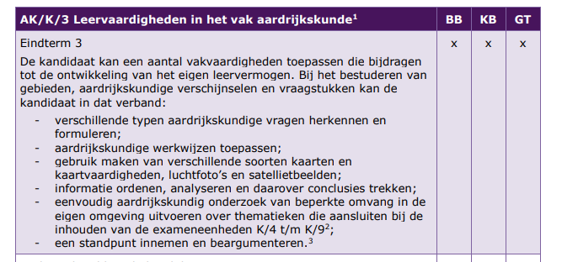
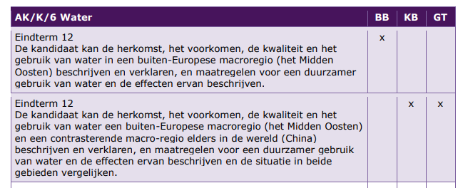
Plaats hier de syllabus ophalen van Examenblad.nl

